Wentylacja
 |  |  |  | temp.wewn.
 |  |  |  | 22
 | kWh w zależności od temperatury w domu
 | 1
GRAWITACYJNA | A |  | m³/(s*m²) | temp.wewn. | śr. roczna temp | ρa * ca | h | kWh/m2rok
 | 1 |  | 0.00032 | 22 | 9.6 | 1200 | 8760 | 41.7
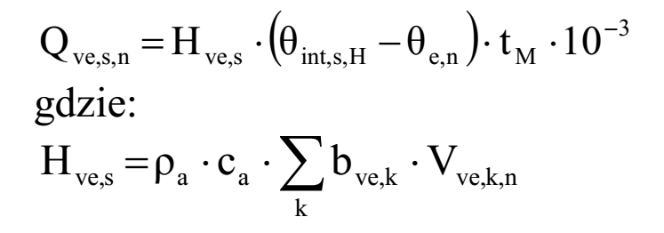

WYWIEWNA | A |  | m³/(s*m²) | temp.wewn. | śr. roczna temp | ρa * ca | h | kWh/m2rok
 | 1 |  | 0.00025 | 22 | 9.6 | 1200 | 8760 | 32.59

WYWIEWNA Z ODZYSKIEM | A | % odzysku | m³/(s*m²) | temp.wewn. | śr. roczna temp | ρa * ca | h | kWh/m2rok
 | 1 | 75% | 0.00025 | 22 | 9.6 | 1200 | 8760 | 8.15

CWU
 | Woda pod prysznicem | 130 |  |  |  |  |  |  |  | Dużo | 230
 | Ilość kapieli w wannie | 3 |  |  |  |  |  |  |  | Średnio | 130
 | Ilość pryszniców | 4 |  |  |  |  |  |  |  | Mało | 80
 | tygodniowo | 650

 | Vi | A | cw | ro | DeltaT | dni | k | kWh/rok
 | 1.4 | 30 | 4.19 | 1 | 30 | 365 | 0.9 | 481.75 | Z metodologii - ZANIŻONE
dziennie | 61.777777778 | 1 | 4.19 | 1 | 45 | 365 | 0.9 | 1062.90 | Z Polskiej Normy
 | 61.777777778 | 17.21 |  |  |  |  |  | 1062.90
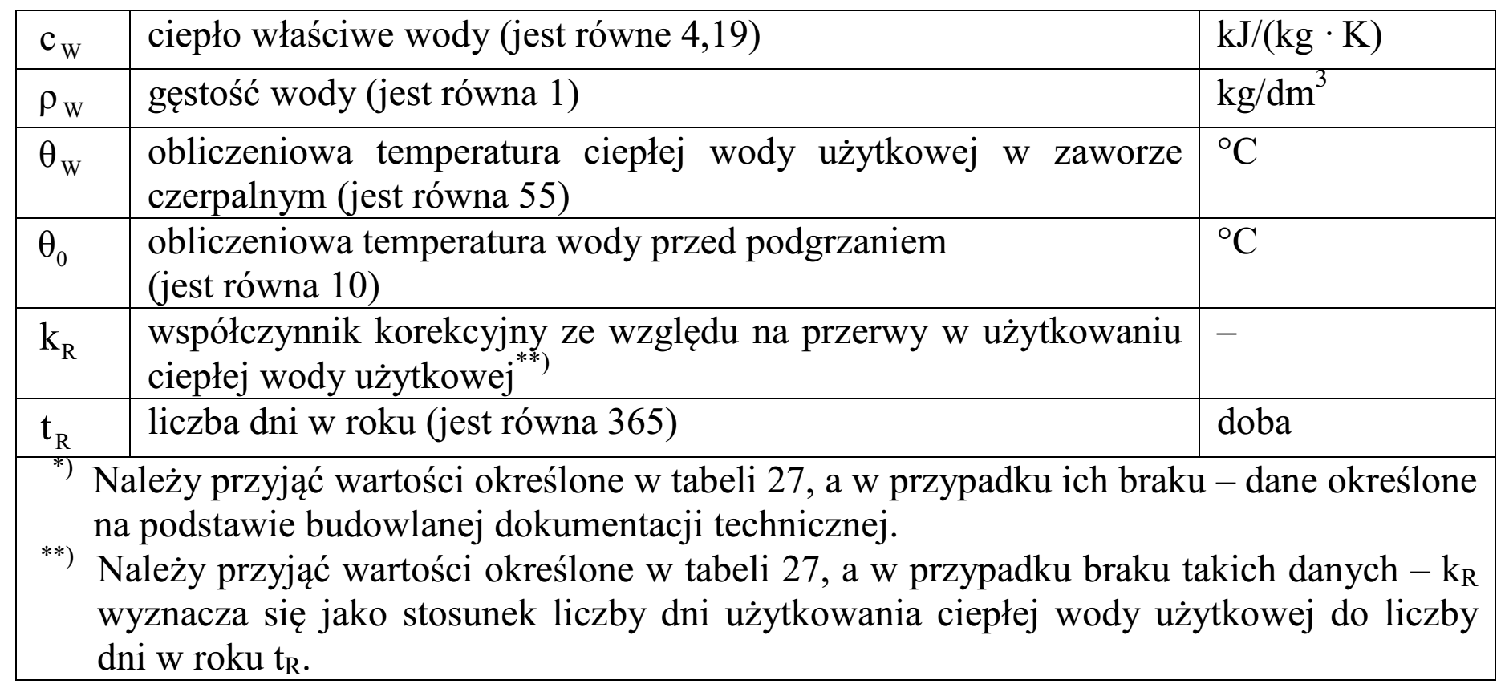

 | 151 | 973 | 7 | 139 |  |  |  | 1062.90

